画像貼付台紙
 |  |  |  |  |  |  |  |  |  | 1/2
靴型装具 画像貼付台紙(表面）＊両面印刷してください
 |  |  |  |  |  |  |  | ジェイテクト健康保険組合
● | 撮影した画像は、下記の枠内に貼付してください。
● | 靴型装具を作製した場合のみ、画像を撮影してください。
 | ※治療用眼鏡や弾性着衣等は必要ありません。
● | 装具の形状がはっきりと確認できない場合、再提出をお願いする事があります。

資格情報 記号・番号 |  |  |  |  | 被保険者氏名 | 受診者氏名
 |  |  |  | ―

①マイナポータル、②資格情報のお知らせ、③資格確認書 等で確認。
作製した装具名 |  |  |  |  |  | 購入日（領収書の日付）
 |  |  |  |  |  | 令和 | 年 |  | 月 | 日

① | 正面

 | 【 撮影方法 】
 |  | ＊ | 前から装具全体が確認できるように撮影してください。

【 例 】

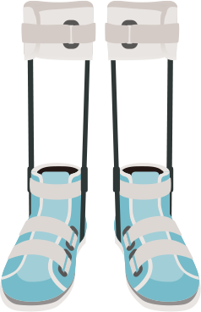

② | 側面（右、左どちらか一方向）

 | 【 撮影方法】
 |  | ＊ | 横から装具全体が確認できるように撮影してください。
 |  | ＊ | 左右どちらか一方向からで構いません。

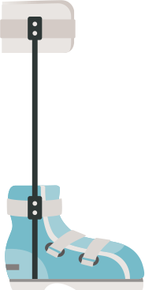
【 例 】

2ページ目へ続く |  |  |  |  |  |  |  |  |  | 2026.05
 |  |  |  |  |  |  |  |  |  | 2/2
靴型装具 画像貼付台紙(裏面）

③ | 裏面

 | 【 撮影方法 】
 |  | ＊ | 裏から装具全体が確認できるように撮影してください。

【 例 】
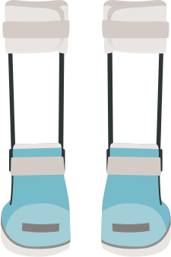

④ | その他

 | 【 撮影方法 】
 |  | ＊ | タグ、ロゴ・商標、取扱説明書、その他付属品等がある場合のみ、撮影・添付してください。
 |  | ＊ | 内容が読み取れるように撮影してください。

【 例 】

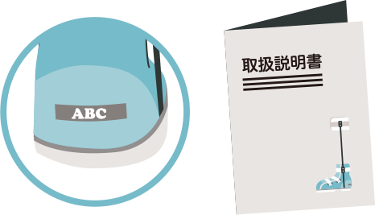

 |  |  |  |  |  |  |  |  |  | 2026.05

